L.400 Data Konsultan Aktuaria
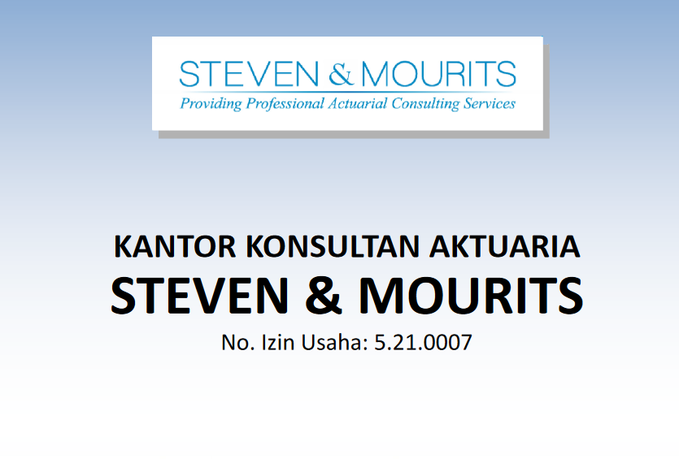
Client Name | : PT Lupromax Pelumas Indonesia Tbk |  | Prepared by | : NLS | Date : | 07/02/2025 | Prepared by: | LDP | Date : | Date | : 19/08/2020
Account | : Employee Benefit Liability |  | Reviewed by | : KNW | Date : | 11/02/2025 | Reviewed by: |  | Date :
Period | : 31 Desember 2024 |  | Approved by | : MGN | Date : | 14/02/2025
Matter | : Data Konsultan Aktuaria
Index | : L. 400
 |  | Kantor Konsultan Aktuaria Steven & Mourits

 | Didirikan pada tahun 1990 sebagai PT Dayamandiri Dharmakonsilindo.
 | Kantor Konsultan Aktuaria Stevan & Mourits telah mendapatkan izin usaha No.5.21.0007 tertanggal 5 April 2021
 | dengan Peraturan Menteri Keuangan No.360/KM.1/2021. Melalui Kantor Aktuaria Stevan dan Mourits.
 | Saat ini perusahaan membuka diri untuk peluang bisnis secara global melalui aliansi strategis dengan
 | Actuarial Consulting Group (ACG) di Singapura dan Pinnacle Consulting Group Limited di hongkong.

 | Nilai-nilai utama perusahaan adalah :
 | 1. Kepemimpinan dan kemampuan intelektual
 | 2. Solusi kreatif dan kesinambungan perluasan lini jasa.
 | 3. Sumbangsih aktif bagi masyarakat untuk memenuhi perencanaan program pensiun.
 | 4. Jasa konsultasi yang seimbang secara profesional, independen dan bebas dari benturan kepentingan.

 | Layanan Perusahaan:
 | 1. Valuasi Aktuaria : Manfaat pensiun dan imbalan kerja, asuransi
 | 2. Rancangan program pensiun
 | 3. Komunikasi karyawan
 | 4. Administrasi program
 | 5. Dokumentasi dan kepatuhan
 | 6. Seleksi Pihak Ketiga
 | 7. Merger dan Akuisisi
 | 8. Post-employent benefits audit
 | 9. Pelatihan Aktuaria dan Perencanan Keuangan

 | Konsultan Perusahaan :
 | 1. Steven Tanner, FSAI
 | 2. Mourits Rompah, FSAI
 | 3. Dadan Abdurahman
 | 4. Diana Ester
 | 5. Pangihutan O Sitorus, FSAI
 | 6. Raymunda Norita K, FSAI
 | 7. Fery Aria Susanto, ASAI
 | 8. Helda Siahaan
 | 9. Nelli Marselinasiktimu
 | 10. Hobby Rajiman Sihombing
 | 11. Gugi Gharmana
 | 12. Emmanuel C Priyandito
 | 13. Gan Gan Saefullah
 | 14. Arif Hidayat
 | 15. Himawan Setiadi
 | 16. Sapto Bintang Persada
 | 17. Stefano
 | 18. Agus Berti Susanti
 | 19. Dito Yudhanto Sulong
 | 20. Anggun Haryanto
 | 21. Pramesti Wulandari Santoso
 | 22. Ferri Is Handoko
 | 23. Jeannette Abigail Gunawan
 | 24. Ilham Ahmad Sabiq

 | Klien Perusahaan :
 | Dana Pensiun | : DP Pertamina, DP Bank Indonesia, DP Bank CIMB Niaga, DP Bank Mandiri dll
 | Bank/Keuangan | : OJK, Bank Indonesia, BCA, Bank Mega, Bank OCBC-NISP, Bank BSI dll
 | Pertambangan | : Pertamina and Subsidiaries, Medco Group, Indika Group Energy dll
 | Teknologi Informasi | : Microsoft Indonesia, Yahoo Indonesia, Nokia Indonesia, Lazada Group dll
 | Manufaktur | : P&G Home Products Indonesia, Frisian Flag Indonesia, Holcim Indonesia dll

